Planilha2
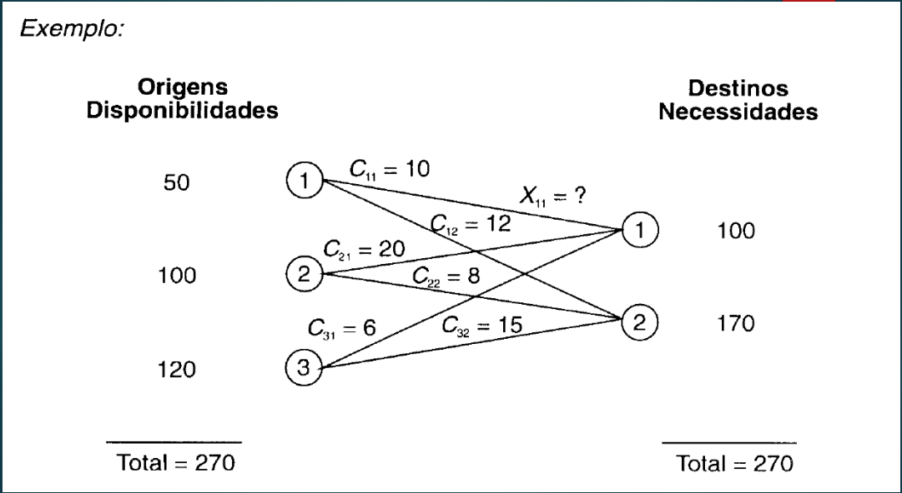
 | d1 | d2
1 | 10 | 12
2 | 20 | 8
3 | 6 | 15 |  |  | custo | 3700

 | d1 | d2 | total
1 | 50 | 0 | 50
2 | 50 | 50 | 100
3 | 0 | 120 | 120
 | 100 | 170 | 270

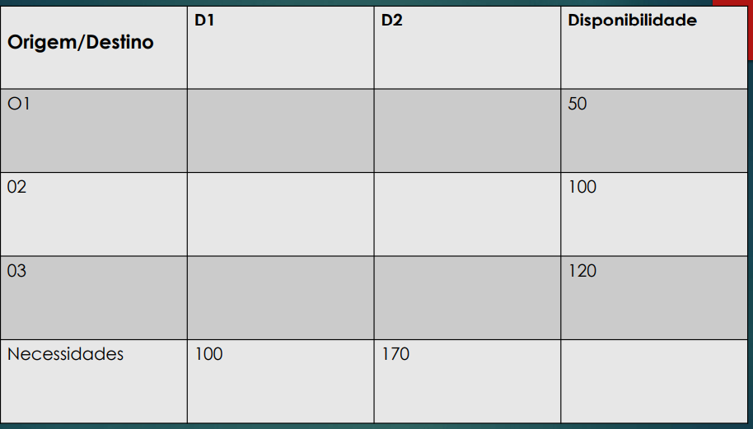
 | d1 | d2
1 | 10 | 12
2 | 20 | 8
3 | 6 | 15 |  |  | custo | 2300

 | d1 | d2 | total
1 | 0 | 50 | 50
2 | 0 | 100 | 100
3 | 100 | 20 | 120
Total | 100 | 170 | 270

 | D1 | D2
O1 | 10 | 12
O2 | 20 | 8
O3 | 6 | 15 |  |  | custo | 2300

 | d1 | d2 |  |  | total
O1 | 0 | 50 | 50 | = | 50 |  | ofertado
O2 | 0 | 100 | 100 | = | 100 |  | demandado
O3 | 100 | 20 | 120 | = | 120
 | 100 | 170 |  |  | 270
 | = | =
Total | 100 | 170

Planilha3
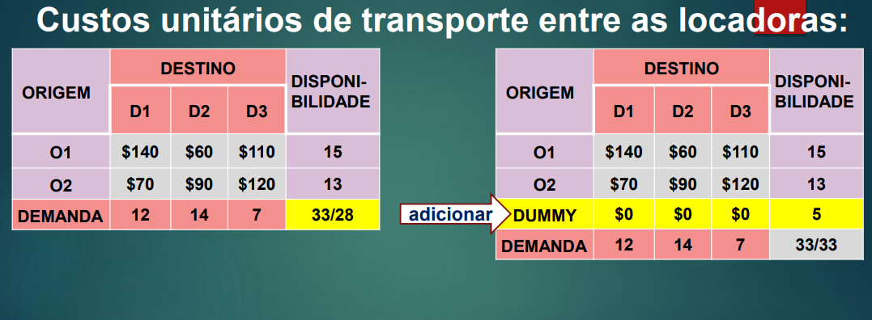
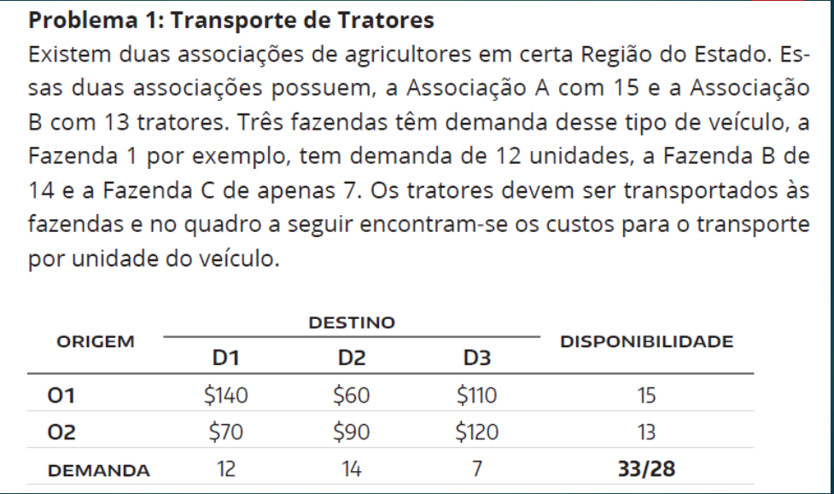
 | D1 | D2 | D3
O1 | 140 | 60 | 110
O2 | 70 | 90 | 120
O3 | 0 | 0 | 0

 |  |  |  |  | CUSTO | 1910

 | D1 | D2 | D3
O1 | 0 | 14 | 1 | 15 | = | 15
O2 | 12 | 0 | 1 | 13 | = | 13
DUMMY | 0 | 0 | 5 | 5 | = | 5
 | 12 | 14 | 7
 | = | = | =
 | 12 | 14 | 7

Planilha4
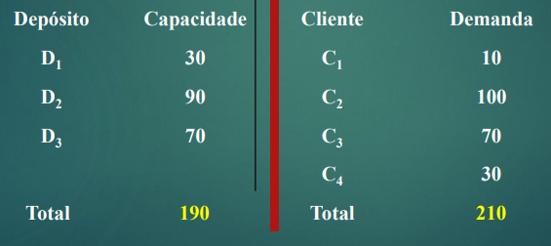
 | c1 | c2 | c3 | c4
O1 | 50 | 32 | 61 | 14
O2 | 80 | 52 | 35 | 33
O3 | 20 | 9 | 58 | 34
Dummy | 1 | 999 | 3 | 4

 |  |  |  |  |  | Custo | 4720

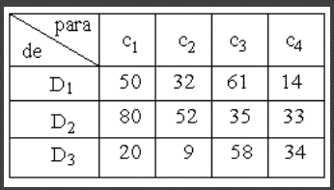
 | D1 | D2 | D3 | Dummy
O1 | 0 | 30 | 0 | 0 | 30 |  | 30
O2 | 0 | 0 | 60 | 30 | 90 |  | 90
O3 | 0 | 70 | 0 | 0 | 70 |  | 70
dummy | 10 | 0 | 10 | 0 | 20 |  | 20
 | 10 | 100 | 70 | 30

 | 10 | 100 | 70 | 30

Planilha5
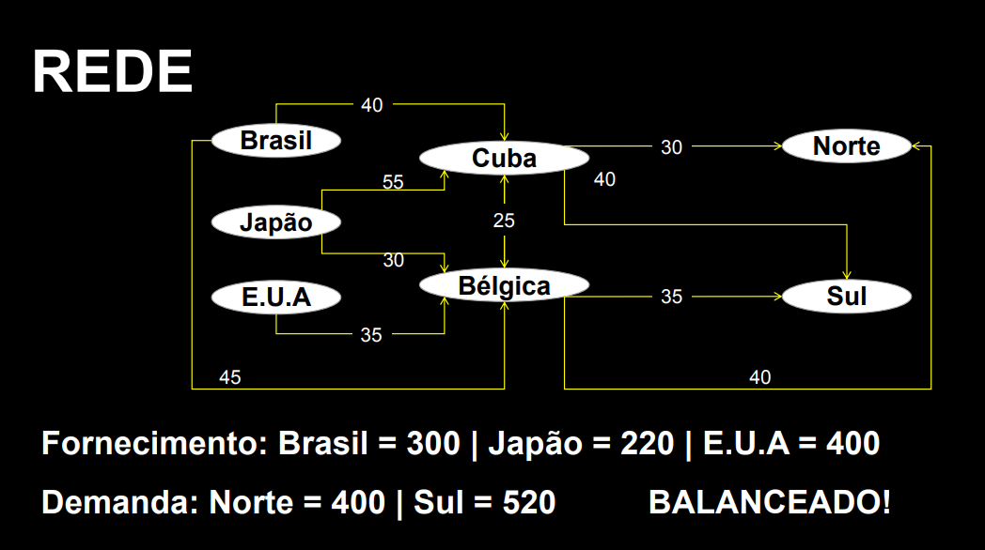
 | cuba | bélgica | Norte | sul
Brasil | 40 | 45 | 999 | 999
Japão | 55 | 30 | 999 | 999
EUA | 999 | 35 | 999 | 999
Cuba | 0 | 25 | 30 | 40
Bélgica | 25 | 0 | 40 | 35

 |  |  |  |  |  | custo | 63800

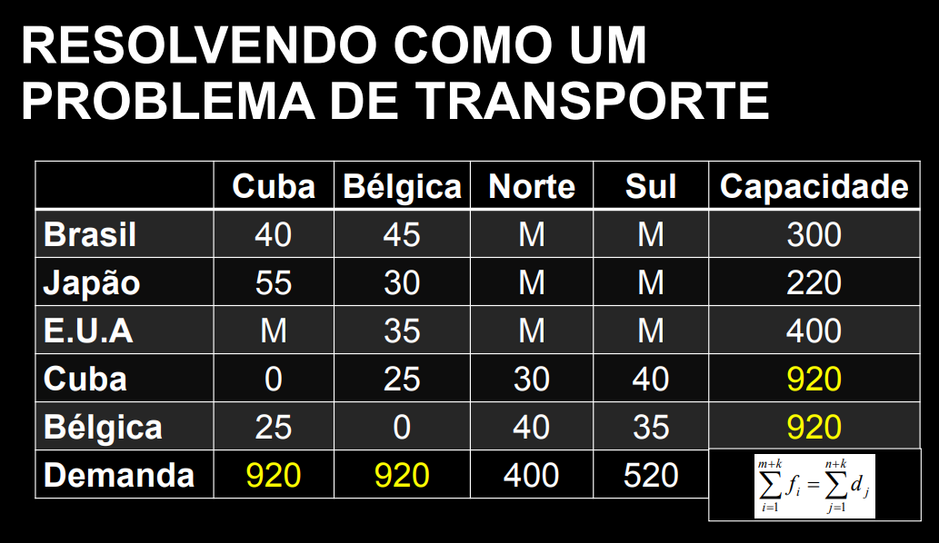
 | cuba | bélgica | Norte | sul | capacidade
Brasil | 300 | 0 | 0 | 0 | 300 | = | 300
Japão | 0 | 220 | 0 | 0 | 220 | = | 220
EUA | 0 | 400 | 0 | 0 | 400 | = | 400
Cuba | 620 | 0 | 300 | 0 | 920 | = | 920
Bélgica | 0 | 300 | 100 | 520 | 920 | = | 920
Demanda | 920 | 920 | 400 | 520
 | = | = | = | =
 | 920 | 920 | 400 | 520

Planilha7
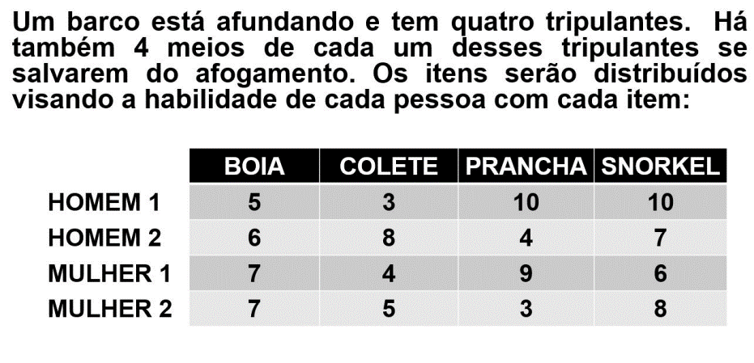
 | boia | colete | prancha | snorkel
h1 | 5 | 3 | 10 | 10
h2 | 6 | 8 | 4 | 7
m1 | 7 | 4 | 9 | 6
m2 | 7 | 5 | 3 | 8 |  |  | Qualidade
 |  |  |  |  |  |  | 34

 | boia | colete | prancha | snorkel
h1 | 0 | 0 | 0 | 1 | 1 | = | 1
h2 | 0 | 1 | 0 | 0 | 1 | = | 1
m1 | 0 | 0 | 1 | 0 | 1 | = | 1
m2 | 1 | 0 | 0 | 0 | 1 | = | 1
 | 1 | 1 | 1 | 1
 | = | = | = | =
 | 1 | 1 | 1 | 1

